DB位
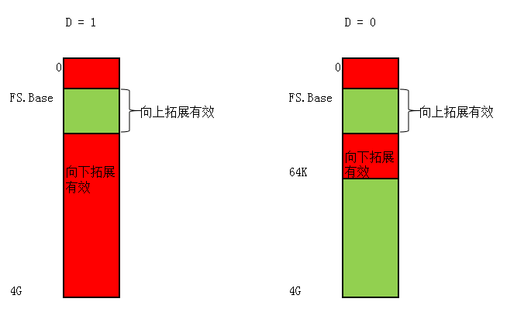
本节内容：

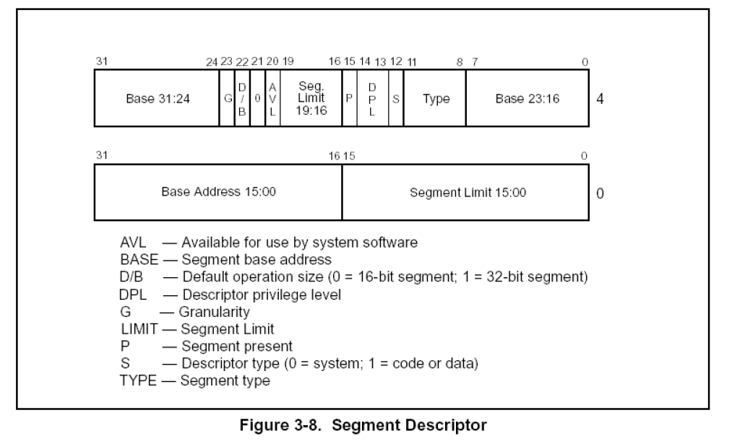
描述符属性:DB位

情况一：对CS段的影响

 | D = 1 采用32位寻址方式

 | D = 0 采用16位寻址方式

 | 前缀67 改变寻址方式

情况二：对SS段的影响

 | D = 1 隐式堆栈访问指令（如：PUSH POP CALL） 使用32位堆栈指针寄存器ESP

 | D = 0 隐式堆栈访问指令（如：PUSH POP CALL） 使用16位堆栈指针寄存器SP

情况三：向下拓展的数据段

 | D = 1 段上线为4GB

 | D = 0 段上线为64KB

